Krankentage Österreich
Krankenstände bzw. Krankentage Östrreich 1970 bis 2019
Quelle Grafik: APA/ORF.at - Statistik Austria / Hauptverband SV-Träger / WIFO / WKÖ / AK
Im Schnitt 13,3 Tage in Krankenstand
Durchschnittlich 13,3 Tage haben die unselbstständig Beschäftigten 2019 im Krankenstand verbracht. Im Jahr davor waren es noch 13,1 Tage. Auffallend ist dabei, dass Frauen mit 13,8 Tagen durchschnittlich etwas länger krankgeschrieben waren als Männer mit 12,9 Tagen.
21. September 2020, 14.10 Uhr
Das geht aus Daten des Dachverbandes der Sozialversicherungsträger hervor, die die Statistik Austria am Montag veröffentlicht hat. Insgesamt wurden im vergangenen Jahr 4,735 Millionen Krankenstands-fälle (ohne Beamte) registriert, davon 2,486 Millionen von Männern und 2,248 Millionen von Frauen. Ein Krankenstand dauerte dabei im Durchschnitt 9,7 Tage (Männer 9,8, Frauen 9,6 Tage).
Dauer steigt mit Alter
Mit zunehmendem Alter steigt auch die Dauer der Krankheiten. Die 20- bis 34-Jährigen liegen mit 10,9 Tagen und die 35- bis 49-Jährigen mit 11,6 Tagen unter dem Schnitt der Krankenstandstage pro Kopf, die 50- bis 64-Jährigen mit 18,7 Tagen hingegen deutlich darüber.
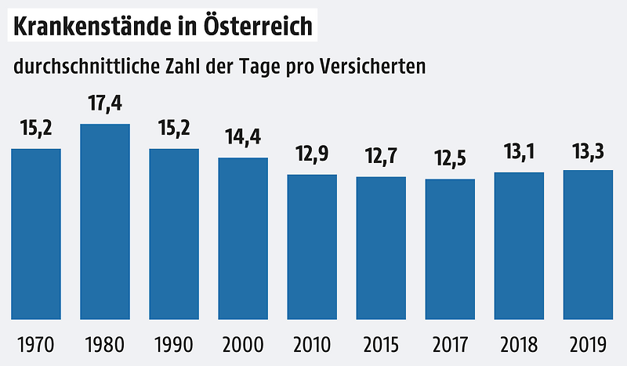

https://images-tt-com.nmo.at/v2/assets.tt.com/im-content/images/0cb66c0e-bcd0-585c-b4c8-ff38ed8b253c?p=eyJyZXNpemUiOnsid2lkdGgiOjEyODAsImhlaWdodCI6bnVsbCwiZml0IjoiY29udGFpbiJ9LCJmb3JtYXQiOiJ3ZWJwIn0%3D
Langfristig gesehen ist das Krankenstandsniveau derzeit vergleichsweise niedrig: Die krankheitsbedingten Fehlzeiten erreichten 1980 mit 17,4 Krankenstandstagen pro Kopf ihren Höchstwert. 1990 verzeichnete die Statistik durchschnittlich 15,2 Tage pro Kopf, 2000 waren es noch 14,4Tage. In den vergangenen zehn Jahren schwankte die Zahl der Krankenstandstage zwischen 12,3 und jetzt 13,3 Tage pro Kopf. Wobei in den letzten drei Jahren wieder ein Anstieg zu verzeichnen ist – 2017 waren es noch 12,5 Tage und 2018 13,1 Tage.
Die häufigsten Ursachen
Die häufigsten Ursachen für einen Krankenstand waren 2019 – wie schon in den Vorjahren – Krankheiten des Atmungssystems (rund 499 Fälle je 1.000 Erwerbstätigen), bestimmte Infektionskrankheiten (etwa 220 Fälle pro 1.000 Erwerbstätigen) und Krankheiten des Muskel-Skelett-Systems (circa 183 Fälle pro 1.000 Erwerbstätigen).

Vergleich der Vorgabe Heime mit Statistik Austria 2019
 | Jahresarbeits- | Krankenstand | Stunden | Tages- | ergibt
 | zeit - Brutto | Kur / Reha |  | arbeistzeit
lt. Vorgabe Heime | 1,996.00 Std | 5.00% | -99.80 Std | 8.00 Std | -12.48 Tage

lt. Statistik A. / WIFO / WKÖ / AK | 1,996.00 Std | 5.33% | -106.39 Std | 8.00 Std | -13.30 Tage

Saldo zur Vorgabe Heime | 0.00 Std | -0.33 % | 6.59 Std | 0.00 Std | 0.82 Tage

Es läßt sich unschwer erkennen, dass die 4,50% mit 11,25 Krankentagen 2019 eine eher bescheidene Vorgabe darstellen!
Es wäre somit ein Krankenstand von mindestens 4,50% eine absolut gerechtfertigte, wohl eher zu niedrige Vorgabe!

Quelle K-Tage Ö excl. 2019
